Sheet1
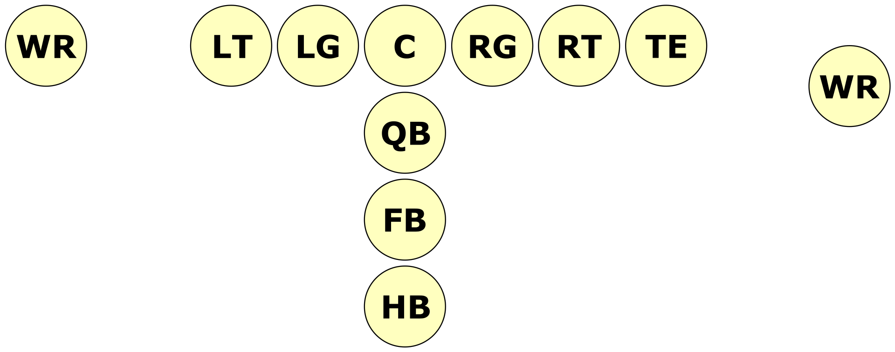
Linea Ofensiva
Posición | Siglas | Posición Español | Responsabilidad
Center | C | Centro | El center es el encargado de poner el balón en juego con el snap. Sus funciones son las principales de bloqueo, generales de los jugadores de la línea ofensiva o linemen.
Offensive guard | OG | Guardia Ofensivo | Los dos guards son los hombres de la línea ofensiva que se colocan a ambos lados del center. Al igual que los otros miembros de la línea su función es la de bloquear en jugadas de carrera y de pase. En algunas jugadas más que bloquear, el guard debe empujar al miembro del equipo contrario para abrir hueco para el corredor.
Offensive tackle | OT | Tacle Ofensivo | Los offensive tackles juegan en la zona más exterior de la línea ofensiva, por afuera de los offensive guards. Su rol principal es bloquear en jugadas de carrera o de pase. La zona que va desde un offensive tackle hasta el otro se conoce como "close line play" y algunos bloqueos prohibidos en otras partes del terreno de juego (bloqueos por la espalda por ejemplo) sí que están permitidos. Para un quarterback diestro, el tackle de la izquierda suele ser el más rápido y cubre la zona ciega del quarterback actuando contra la posición de defensive end y corredores rápidos.
Tight end | TE | Ala Cerrada | Los tight ends juegan a un lado o a otro de los tackles. Son una mezcla entre receptores y bloqueadores. Si un tight end se separa del tackle recibe el nombre de split end. Las formaciones más modernas suelen tener un tight end y un split end. Otras veces lo reemplazan por un wide receiver.
Wide receiver | WR | Ala Abierta / Receptor Abierto | Los wide receivers son especialistas en la recepción de pases y tienen una gran velocidad. Su trabajo principal es correr a través de unas rutas prefijadas y abrirse para el pase, aunque a veces también deben realizar la función de bloqueo. Un wide receiver debe situarse en la línea de scrimmage y ser contado como uno de los 7 jugadores necesarios en la línea en una formación legal, o situarse al menos un paso por detrás de la línea y ser contado como parte del backfield. Generalmente hay dos tipos de wide receivers, de "velocidad" y de "posesión". El experto en velocidad es el encargado de mover a la defensa y de buscar los pases más profundos, mientras que el experto en posesión (el más seguro de los dos) es el encargado de recibir los pases más cortos, cerca de la línea de primer down. Normalmente le falta velocidad como para enfrentarse a un defensa del backfield.
Fullback | FB | Corredor de Poder | Posicionado detrás del medio de la línea, el fullback se encarga de correr, de bloquear y en ocasiones de recibir pases cortos. Muchas formaciones modernas no usan fullback. Muchas jugadas utilizan al fullback para bloquear, generalmente para abrir huecos en las jugadas de carrera.
Running back | RB | Corredor | El término moderno para la posición anteriormente llamada "halfback". El running back lleva el balón en carrera en la mayoría de jugadas de este tipo y es también usado con frecuencia como un receptor de corto alcance. Los running backs, junto con los wide receivers son generalmente los jugadores más rápidos del equipo ofensivo. La mayoría de ellos prefieren no correr en línea recta sino hacer giros bruscos y recortes muy rápidos para intentar encontrar agujeros en la defensa. De todas maneras esto es una generalización, pues algunos running backs tienen una mayor potencia y buscan internarse con fuerza por el centro
Tailback | TB | Corredor Profundo | El running back más profundo de todos los del backfield.
Quarterback | QB | Mariscal de Campo | Normalmente el quarterback se posiciona para recibir el snap entre las piernas del center. El quarterback es el encargado de dirigir las jugadas de ataque, escogiéndolas y cambiándolas en función de la defensa. En jugadas de pase es el encargado de buscar algún receptor, aunque bien puede decidir correr él mismo para alcanzar el down.

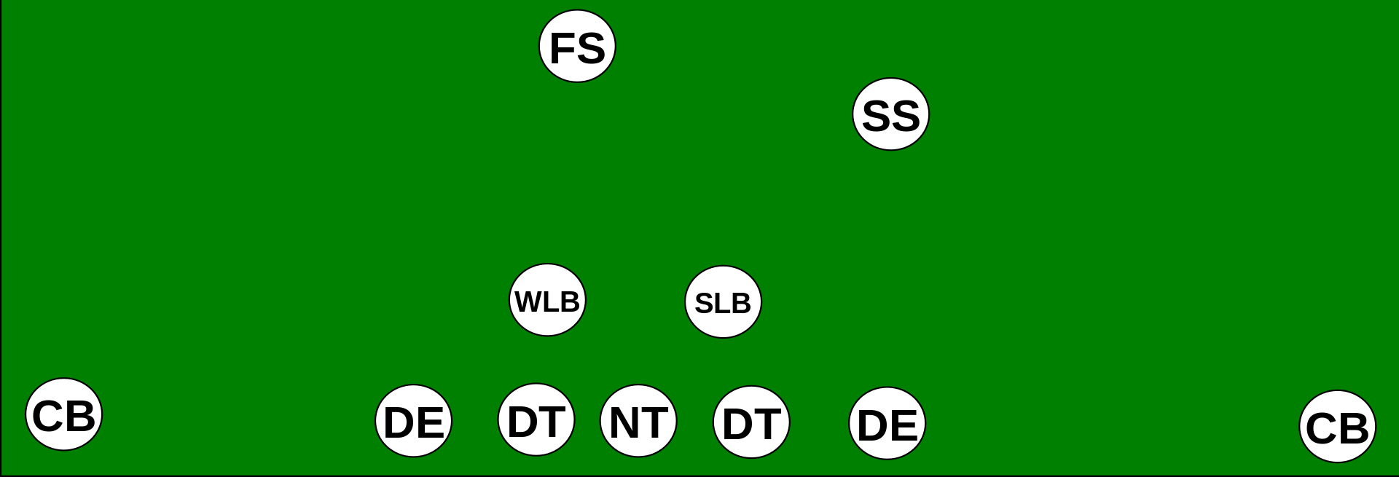
Linea Defensiva
Posición | Siglas | Posición Español | Responsabilidad
Defensive end | DE | Ala defensivo | Los dos defensive ends se sitúan en las esquinas de la línea defensiva. Su función es la de atacar al pasador o parar la jugada de carrera lateral. Normalmente el más rápido de los dos se coloca a la izquierda del quarterback si este es diestro y viceversa, pues es el lado ciego del mismo.
Defensive tackle | DT | Tacle Defensivo | A veces llamado defensive guard, los DA7 defensive tackles se encuentran juntos en el centro de la línea defensiva, entre los defensive ends. Su función es la de presionar el pase, si pueden evitar los bloqueos de la línea ofensiva, y parar las jugadas de carrera que se dirigen por el centro de la línea de scrimmage. Un defensive tackle que se coloca justo enfrente del balón recibe el nombre de nose tackle, porque se encuentra cara a cara con el center. La mayoría de los sistemas de defensa emplean uno o dos defensive tackles, y muy pocas veces se emplean tres.
Nose guard | NG | Tacle / Guarda Nariz | El nose guard se sitúa justo delante del center contrario. Los nose guards tienden a ser los más bajos de la línea defensiva. Son típicamente muy fuertes y su responsabilidad principal es la terminar con las jugadas de carrera. También se suelen usar, si su velocidad es potencial, para atravesar la línea ofensiva antes de que puedan reaccionar para tratar de lograr un sack o una jugada para pérdida de yardas. Normalmente se les suele encontrar en defensas tipo 3-4.
Linebacker | LB | Apoyador | Los linebackers juegan por detrás de la línea defensiva y realizan diferentes labores y objetivos dependiendo de la situación, incluyendo la presión al quarterback, realizando coberturas o defendiendo contra la carrera. La mayoría de las tácticas defensivas tienen dos o tres linebackers, que se suelen dividir en tres tipos: strongside (left o right outside linebacker: LOLB o ROLB); middle (MLB); y weakside (WLB). El strongside linebacker se suele situar en el lado donde se coloca el tight-end del equipo de ataque; normalmente es el LB más fuerte. El middle linebacker es el encargado de identificar la formación del equipo contrario y de colocar y ajustar su línea defensiva; por ello es popularmente conocido como el "quarterback de la defensa". El weakside linebacker suele ser el más rápido y atlético porque debe defender el campo abierto.
Cornerback | CB | Esquinero | Lo más normal es tener dos cornerbacks para cubrir a los wide receivers. Los cornerbacks deben evitar que los pases del quarterback lleguen a sus receptores bien cortándolos o interceptándolos. En situaciones de carrera deben contener al corredor.
Safety | FS / SS | Profundo | Los safeties son la última línea de la defensa (los más lejanos a la línea de scrimmage) y su labor es la ayudar a los cornerbacks con los pases más profundos. El strong safety (SS) suele ser el más alto y fuerte de los dos, aportando ayuda extra para las jugadas de carrera colocándose entre la línea de scrimmage y free safety. El free safety (FS) es normalmente el más bajo y rápido de los dos, siendo el experto de la cobertura de pase. Tradicionalmente los equipos buscan safeties con cierta reputación de placar duro. Los safeties también son usados en una variedad de blitzes.
Defensive back | DB | Back Defensivo | No es una posición específica. Es el nombre que recibe cualquier hombre que está por detrás de la línea de scrimmage: cornerbacks, safeties...

